Sheet1
★依頼内容
無店舗型オンラインショップの公式ページとして利用するサイトページの作成

★販売品目
店の雰囲気に合った品物をセレクトするため、ジャンル固定ではない予定。
現在きまってるジャンル品目として
・オルゴール（オルフェウス）
・漆器やガラスを始めとする食器類
・インテリア雑貨
・文房具
・ショップオリジナルグッズ類（Tシャツやタオル、マスキングテープetc）
・ホビー関連商品（アナログゲーム関連商品）

今後も方々交渉中の為、続々増える予定 |  |  | メインビジュアル（ブラウザいっぱいの背景
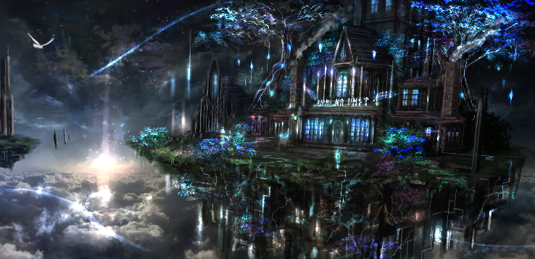
★必要な掲載内容
・TOPページ（店舗外装イラスト仕様のメインビジュアルを背景に「店内へ入る」というボタンのみのページ）
・一般客向け商品＆サービス紹介ページ（品目がかなり多いため、効果的に紹介できるギャラリーなどで表現できれば）
・ホビー関係客向け商品＆当店関連企画案内ページ
・ホビー関係ページ「遊戯室」の企画案内のサービス紹介のぺージ（企画案内と企画協力団体の紹介文言掲載 ギャラリーで表現するのがいいのか思案中）
・特定商取引関連情報掲載ページ（応相談）
・購入ページへ誘導するボタン
・お知らせなど、フォーマルなサイトにある主だったページについては相談案件 |  |  | 一般向け商品紹介ページ用「店舗内装」
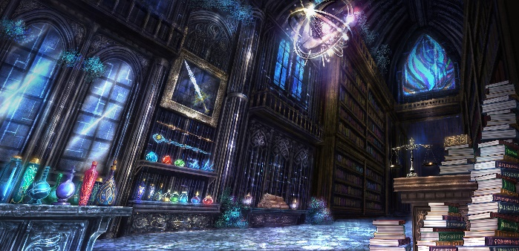
・オルゴールを掲載するページには、弁数毎の音色の違いが分かるように、試聴用音源を配置したい。 | ページ分岐イメージ（変更可）
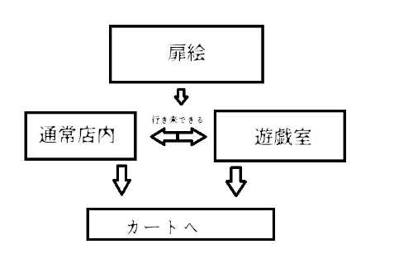
（音源はこちらで用意）

★補足
・掲載商品は現段階で２００品目オーバーになる可能性
・スマホ対応用にレスポンシブ仕様希望
・メインビジュアル、店舗内装、遊戯室は、ブラウザ全画面仕様 |  |  | ホビー関連向けページ「遊戯室」
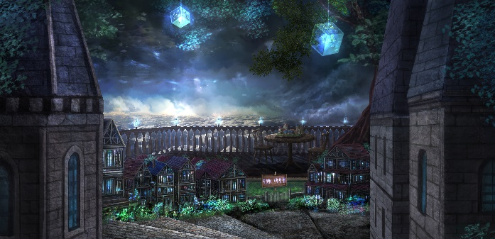
・文言タイトルの付け方イメージに使っているルーン文字は、当店仕様のオリジナル版なので、
・その他必要なページは、フォーマルなページを参考にする | 諸々の文言タイトルの付け方イメージ
・商品ページやおしらせなどは、更新しやすい仕様で。
・必要なテキスト文は、ページの校正次第でその都度用意
・他は相談の上、メインビジュアルに雰囲気を合わせた、
全体的に黒＆白＆青のシックで高級感のある作りを希望
・このページ自体にECサイトのような販売機能は無し。
販売はSquareオンラインビジネスサービスに用意した販売ページで行う（決済仕様の関係で）ので、
公式ページから誘導する形にする予定。 |  | 当店ショップロゴ

・ページ構成は、応相談。必ずしもページ分けする必要はない。仕様次第しっくりくればOK

★★予算★★
５万前後

